VAN
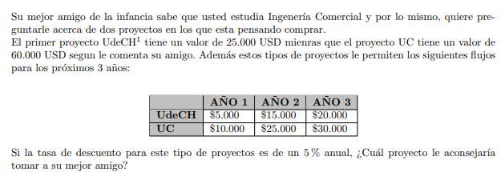
 | UdeCh
 | precio | -25000
 | flujos | 1 | 2 | 3
 |  | 5000 | 15000 | 20000

VAN | $10,644.10

 | UC
 | precio | -60000
 | flujos | 1 | 2 | 3
 |  | 10000 | 25000 | 30000

VAN | -1885.3255588

